Hoja1
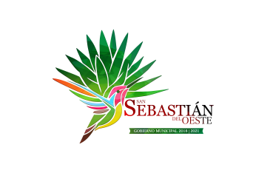
MUNICIPIO DE SAN SEBASTIAN DEL OESTE, JALISCO
FORMATO DE PROGRAMAS CON RECURSO CONCURRENTE POR ORDEN DE GOBIERNO
PERIODO TRIMESTRE 4 DEL AÑO 2019
 |  |  |  |  |  |  |  |  | MONTO TOTAL
NOMBRE DEL PROGRAMA | FEDERAL |  | ESTATAL |  | MUNICIPAL |  | OTROS
 | DEPENDENCIA ENTIDAD | APORTACION (MONTO) | DEPENDENCIA ENTIDAD | APORTACION (MONTO) | DEPENDENCIA ENTIDAD | APORTACION (MONTO) | DEPENDENCIA ENTIDAD | APORTACION (MONTO)
A | B | C | D | E | F | G | H | I | J=C+E+G+I
TALLERES CASA DE LA CULTURA |  |  | SECRETARIA DE CULTURA | $139,077.36 | MUNICIPIO DE SAN SEBASTIAN DEL OESTE | $53,322.64 |  |  | $192,400.00
ANIMACION CULTURAL |  |  | SECRETARIA DE CULTURA | $113,650.00 | MUNICIPIO DE SAN SEBASTIAN DEL OESTE | $37,504.50 |  |  | $151,154.50
NO SE CUENTA CON RECURSO CONCURRENTE PERIODO TRIMESTRE 4 DEL AÑO 2019

